Schaubild A8.1.3-6
Schaubild A8.1.3-6: Wünsche und Realität der Jugendlichen in betrieblicher Ausbildung in einem Großbetrieb (Angaben in %)
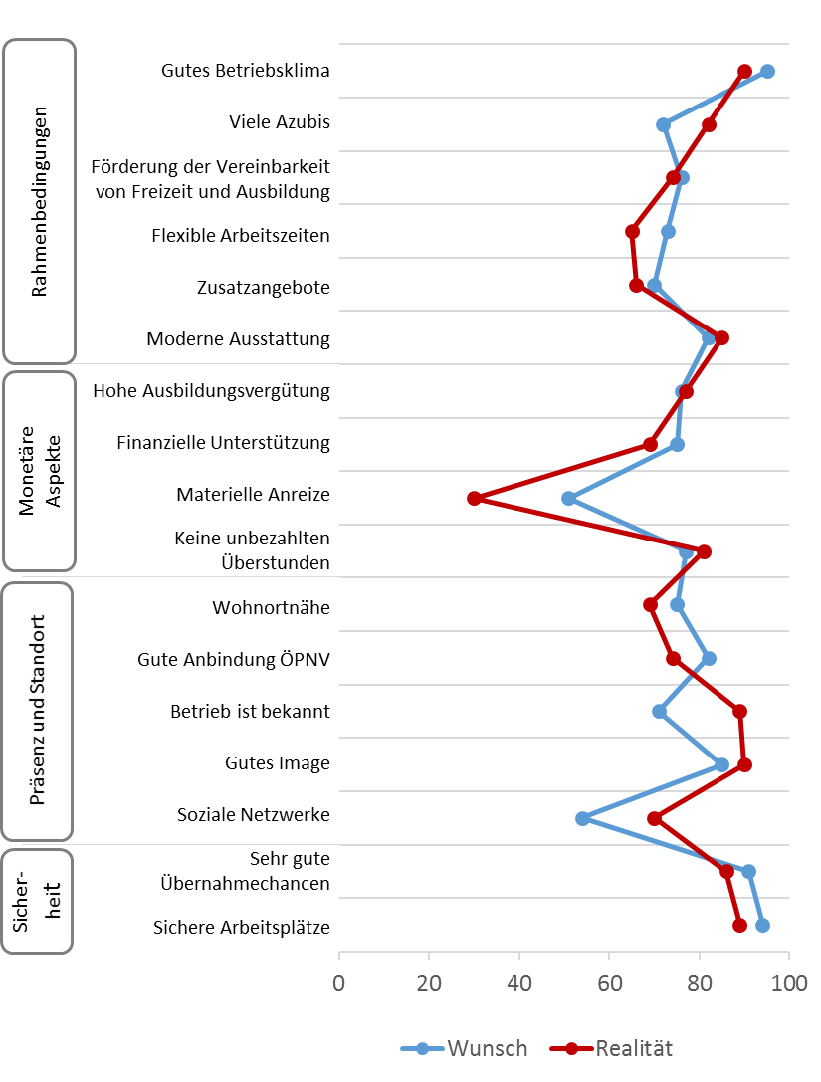

Quelle: BA/BIBB-Bewerberbefragung 2016; Berechnungen des Bundesinstituts für Berufsbildung

Schaubild A8.1.3-6 (ohne Items)
 | Wunsch | Realität
94 | 1
91 | 2
54 | 3
85 | 4
71 | 5
82 | 6
75 | 7
77 | 8
51 | 9
75 | 10
76 | 11
82 | 12
70 | 13
73 | 14
76 | 15
72 | 16
95 | 17
89 |  | 1
86 |  | 2
70 |  | 3
90 |  | 4
89 |  | 5
74 |  | 6
69 |  | 7
81 |  | 8
30 |  | 9
69 |  | 10
77 |  | 11
85 |  | 12
66 |  | 13
65 |  | 14
74 |  | 15
82 |  | 16
90 |  | 17

